Purchase Order
 |  | GIADUNG PLUS SERVICE TRADING JOINT STOCK COMPANY
 |  | Tax number: 0109514772
 |  | Phone-number: 0988.700.162
 |  | Email: vuongdn@giadungplus.com

Image | SKU |  | Description | Quantity | Unit Price | Total (RMB) | Total (Box) | Total (CPM)
图片 |  |  | 描述 | 数量 | 单价 | 总价（人民币） | 总箱数 | 总体积

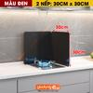 | LG-0253-2D3 | 高30深30 (黑色) | Box size: 10 pcs (44 x 34 x 47cm) | 50 | 14.5 | 725 | 5 | 0.3516
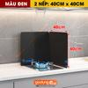 | LG-0253-2D4 | 高40深40 (黑色) | Box size: 10 pcs (55 x 45 x 45cm) | 30 | 26 | 780 | 3 | 0.3341
 | LG-0253-2D5 | 高50深50 (黑色) | Box size: 10 pcs (55 x 58 x 56cm) | 30 | 37 | 1110 | 3 | 0.5359
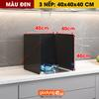 | LG-0253-3D4 | 高40长40深40 (黑色) | Box size: 10 pcs (56 x 46 x 44cm) | 30 | 36 | 1080 | 3 | 0.34
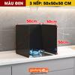 | LG-0253-3D5 | 高50长50深50 (黑色) | Box size: 5 pcs (54 x 28 x 56cm) | 15 | 51 | 765 | 3 | 0.254
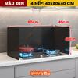 | LG-0253-4D8 | 高45长80深40 (黑色) | Box size: 5 pcs (54 x 28 x 56cm) | 80 | 53 | 4240 | 16 | 1.3548
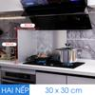 | LG-0252-2B3 | 高30深30【全钢款】 | Box size: 10 pcs (34 x 46 x 44cm) | 60 | 13.5 | 810 | 6 | 0.4129
 | LG-0252-2B4 | 高40深40【全钢款】 | Box size: 10 pcs (45 x 45 x 55cm) | 140 | 24 | 3360 | 14 | 1.5593
 | LG-0252-2B5 | 高50深50【全钢款】 | Box size: 10 pcs (55 x 58 x 56cm) | 30 | 34 | 1020 | 3 | 0.5359
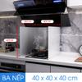 | LG-0252-3B4 | 高40长40深40【全钢款】 | Box size: 10 pcs (45 x 45 x 55cm) | 100 | 33 | 3300 | 10 | 1.1138
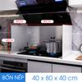 | LG-0252-4B4 | 高40长80深40【全钢款】 | Box size: 10 pcs (45 x 45 x 55cm) | 300 | 43 | 12900 | 30 | 3.3413
 | LG-0252-9B4 | 高45长90深40【全钢款】 | Box size: 5 pcs (56 x 29 x 58cm) | 50 | 43 | 2150 | 10 | 0.9419
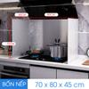 | LG-0252-4B7 | 高70长80深45【全钢款】 | Box size: 6 pcs (56 x 76 x 33cm) | 30 | 72 | 2160 | 5 | 0.7022
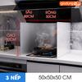 | LG-0252-3B5 | 高50长50深50【全钢款】 | Box size: 5 pcs (56 x 29 x 58cm) | 100 | 46 | 4600 | 20 | 1.8838
 | LG-0252-4B5 | 高50长80深45【全钢款】 | Box size: 5 pcs (56 x 29 x 58cm) | 120 | 52 | 6240 | 24 | 2.2606
 | LG-0252-6B8 | 高60长80深45【全钢款】 | Box size: 5 pcs (65 x 27 x 50cm) | 30 | 63 | 1890 | 6 | 0.5265
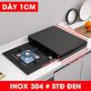 | LG-0251-D10 | 长40深48高9厚1.0【黑色】 | Box size: 6 pcs (56 x 53 x 42cm) | 12 | 30 | 360 | 2 | 0.2493
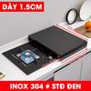 | LG-0251-D15 | 长40深48高9厚1.5【黑色】 | Box size: 6 pcs (56 x 58 x 55cm) | 24 | 48 | 1152 | 4 | 0.7146
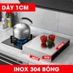 | LG-0251-T10 | 【单灶】长40深48高9厚1.0 | Box size: 6 pcs (56 x 58 x 55cm) | 30 | 29 | 870 | 5 | 0.8932
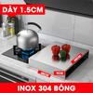 | LG-0251-T15 | 【单灶】长40深48高9厚1.5 | Box size: 6 pcs (56 x 58 x 55cm) | 36 | 47 | 1692 | 6 | 1.0718
 | LG-0250-2A3 | 高30深30【两折】 | Box size: 10 pcs (34 x 46 x 44cm) | 60 | 14 | 840 | 6 | 0.4129
 | LG-0250-2A5 | 高50深50【两折】 | Box size: 10 pcs (55 x 58 x 56cm) | 60 | 36 | 2160 | 6 | 1.0718
 | LG-0250-3A4 | 高40长40深40【三折】 | Box size: 10 pcs (45 x 45 x 55cm) | 180 | 35 | 6300 | 18 | 2.0048
 | LG-0250-4A4 | 高40长80深40【四折】 | Box size: 10 pcs (45 x 45 x 55cm) | 80 | 45 | 3600 | 8 | 0.891
 | LG-0250-4A7 | 高70长80深45【四折】 | Box size: 6 pcs (56 x 76 x 33cm) | 60 | 79 | 4740 | 10 | 1.4045
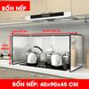 | LG-0250-9A4 | 高45长90深40【四折】 | Box size: 5 pcs (56 x 29 x 58cm) | 160 | 44 | 7040 | 32 | 3.0141
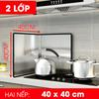 | LG-0250-2A4 | 高40深40【两折】 | Box size: 10 pcs (45 x 45 x 55cm) | 50 | 25 | 1250 | 5 | 0.5569
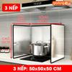 | LG-0250-3A5 | 高50长50深50【四折】 | Box size: 5 pcs (54 x 29 x 58cm) | 40 | 48 | 1920 | 8 | 0.7266
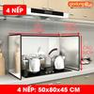 | LG-0250-4A5 | 高50长80深45【四折】 | Box size: 5 pcs (56 x 29 x 58cm) | 50 | 57 | 2850 | 10 | 0.9419

